ExpendienteCorte
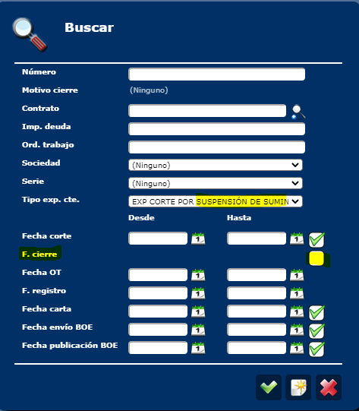

I132
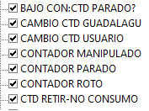
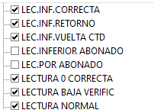
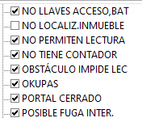

inlcod | inldes
83 | BAJO CON:CTD PARADO?
6 | CAMBIO CTD GUADALAGU
4 | CAMBIO CTD USUARIO
63 | CONTADOR MANIPULADO
30 | CONTADOR PARADO
31 | CONTADOR ROTO
18 | CTD RETIR-NO CONSUMO
17 | CTD SIN LOCA.EN INM
20 | ESTÁN Y NO ABREN
72 | FUG VERIF.LECT+ABON
98 | INCIDENCIA ERRONEA
3 | INSPECCION
54 | L.I.C. VERIFICADA
13 | LEC.IMPOS. (EMPAÑ,.)
53 | LEC.INF.CORRECTA
52 | LEC.INF.RETORNO
50 | LEC.INF.VUELTA CTD
23 | LECTURA 0 CORRECTA
90 | LECTURA BAJA VERIFIC
1 | LECTURA NORMAL
12 | NO LLAVES ACCESO,BAT
19 | NO PERMITEN LECTURA
43 | NO TIENE CONTADOR
14 | OBSTÁCULO IMPIDE LEC
OK | OKUPAS
1P | PORTAL CERRADO
70 | POSIBLE FUGA INTER.

CF012_InfFacConSinZona
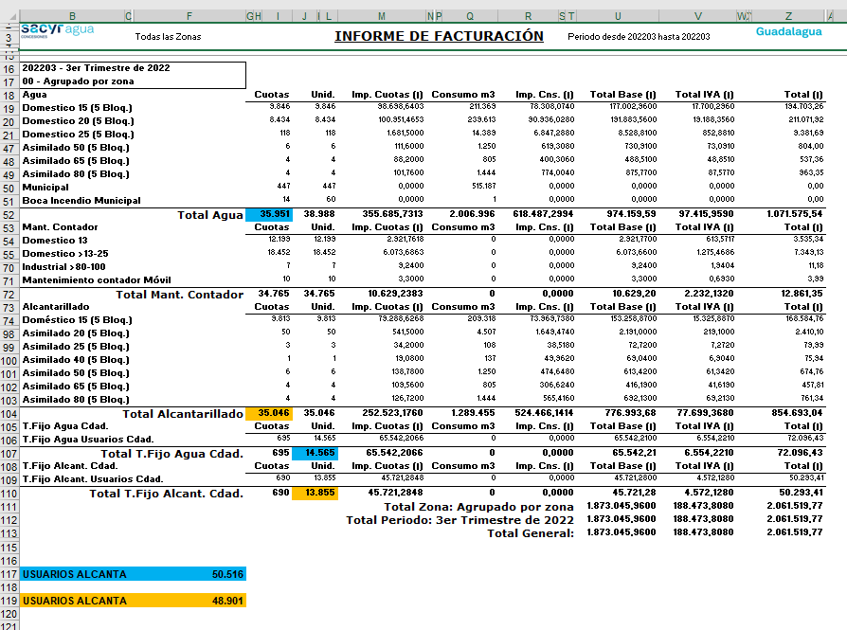
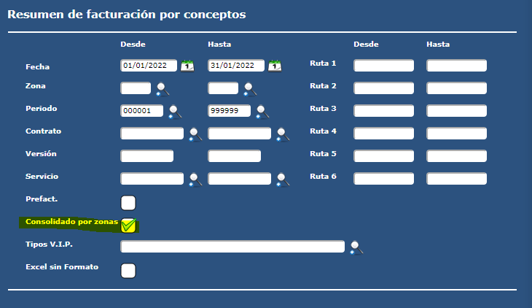

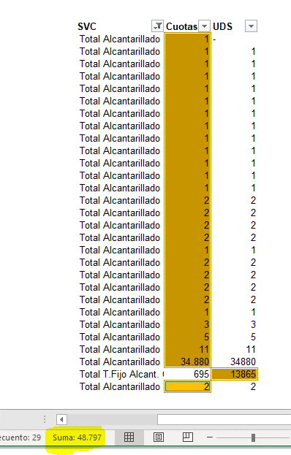
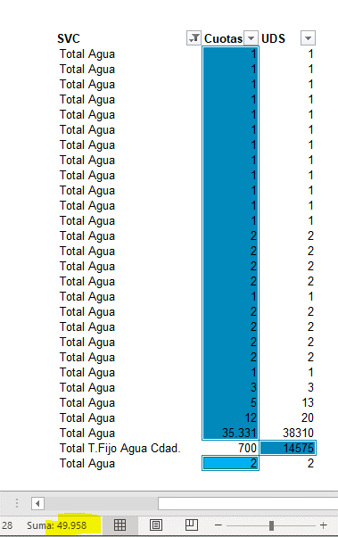

I126_.ANUAL
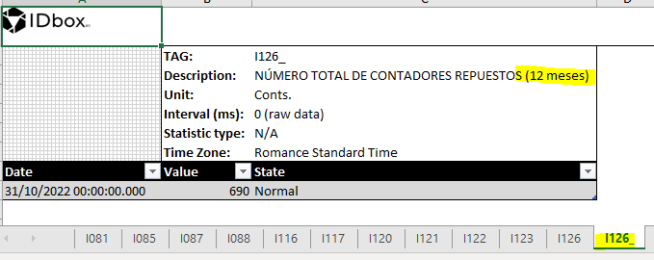

GRUPO.RS
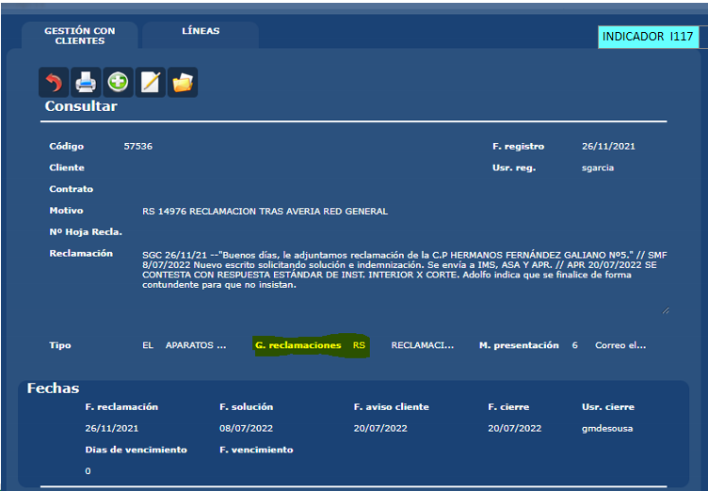

SEMANAS.INFORME
